G205
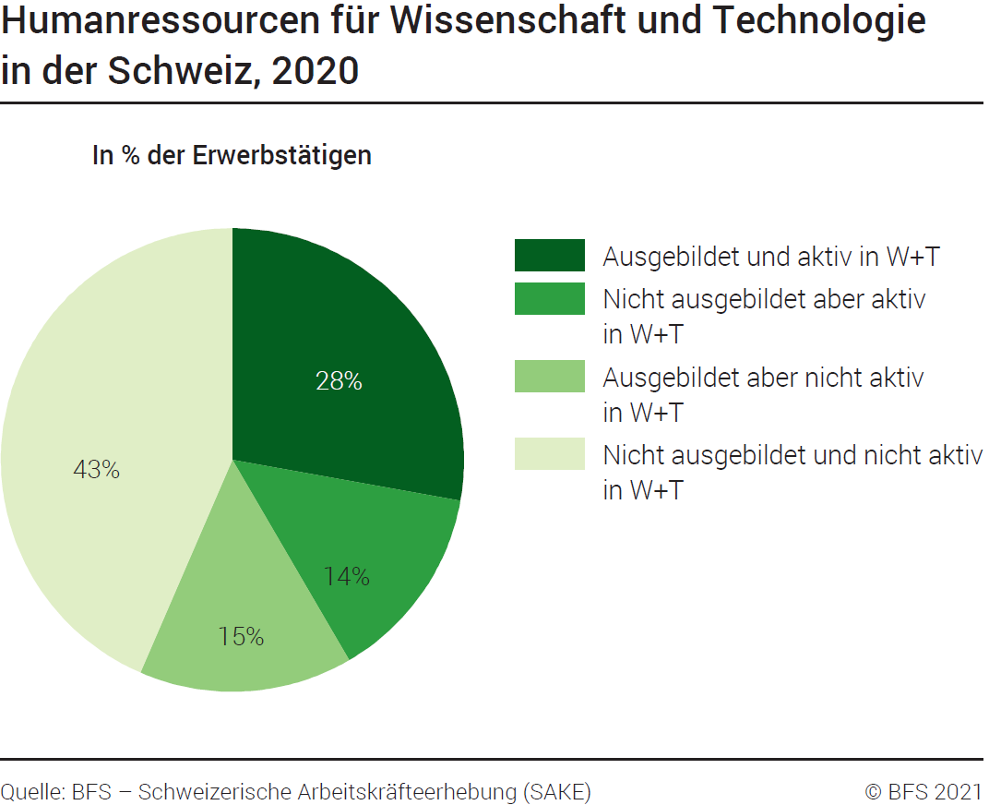
Ind20101_G205 - Humanressourcen für W+T |  |  | Zurück zum Index

Humanressourcen für Wissenschaft und Technologie in der Schweiz, 2020
In Tausend und in % der Erwerbstätigen

 | Tausend | %
Ausgebildet und aktiv in W+T | 1363 | 28
Nicht ausgebildet aber aktiv in W+T | 676 | 14
Ausgebildet aber nicht aktiv in W+T | 731 | 15
Nicht ausgebildet und nicht aktiv in W+T | 2132 | 43
Total | 4903 | 100

Quelle : BFS – Schweizerische Arbeitskräfteerhebung (SAKE), Neuenburg, 2021
© BFS

G4
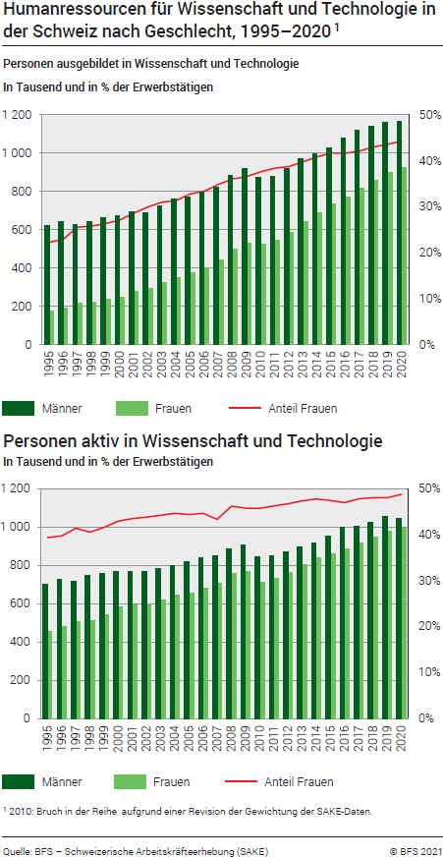
Ind20101_G4 - Humanressourcen für W+T |  |  |  |  |  |  |  |  |  |  |  |  |  |  |  |  |  |  | Zurück zum Index

Humanressourcen für Wissenschaft und Technologie in der Schweiz nach Geschlecht, 1995-2020 1
In Tausend und in % der Erwerbstätige

1. Personen ausgebildet in Wissenschaft und Technologie (W+T) in der Schweiz nach Geschlecht, 1995-2020 1
In Tausend und in % der Erwerbstätigen

 | 2020 | 2019 | 2018 | 2017 | 2016 | 2015 | 2014 | 2013 | 2012 | 2011 | 2010 | 2009 | 2008 | 2007 | 2006 | 2005 | 2004 | 2003 | 2002 | 2001 | 2000 | 1999 | 1998 | 1997 | 1996 | 1995
Anteil Frauen ausgebildet in W+T | 44% | 44% | 43% | 42% | 42% | 42% | 41% | 40% | 39% | 38% | 38% | 37% | 36% | 35% | 33% | 33% | 31% | 31% | 30% | 29% | 27% | 26% | 26% | 26% | 23% | 22%
Männer ausgebildet in W+T | 1166 | 1160 | 1139 | 1119 | 1080 | 1028 | 997 | 973 | 922 | 877 | 872 | 922 | 883 | 824 | 798 | 770 | 763 | 727 | 689 | 695 | 672 | 664 | 644 | 628 | 645 | 621
Frauen ausgebildet in W+T | 927 | 897 | 860 | 815 | 771 | 735 | 689 | 643 | 584 | 547 | 526 | 532 | 498 | 441 | 400 | 376 | 349 | 327 | 295 | 279 | 250 | 238 | 224 | 216 | 192 | 178
Total Personen ausgebildet in W+T | 2094 | 2056 | 1999 | 1933 | 1851 | 1763 | 1686 | 1616 | 1507 | 1424 | 1398 | 1454 | 1381 | 1265 | 1198 | 1146 | 1113 | 1054 | 984 | 975 | 921 | 903 | 868 | 844 | 837 | 799

2. Personen aktiv in Wissenschaft und Technologie (W+T) in der Schweiz nach Geschlecht, 1995-2019 1
In Tausend und in % der Erwerbstätigen

 | 2020 | 2019 | 2018 | 2017 | 2016 | 2015 | 2014 | 2013 | 2012 | 2011 | 2010 | 2009 | 2008 | 2007 | 2006 | 2005 | 2004 | 2003 | 2002 | 2001 | 2000 | 1999 | 1998 | 1997 | 1996 | 1995
Anteil Frauen aktiv in W+T | 49% | 48% | 48% | 48% | 47% | 47% | 48% | 47% | 47% | 46% | 46% | 46% | 46% | 45% | 45% | 44% | 45% | 44% | 44% | 44% | 43% | 42% | 41% | 41% | 40% | 39%
Männer aktiv in W+T | 1045 | 1058 | 1024 | 1002 | 1001 | 951 | 918 | 895 | 871 | 849 | 844 | 909 | 884 | 853 | 841 | 818 | 797 | 782 | 768 | 768 | 771 | 758 | 748 | 718 | 727 | 699
Frauen aktiv in W+T | 994 | 979 | 947 | 917 | 887 | 859 | 839 | 804 | 764 | 732 | 711 | 767 | 760 | 708 | 680 | 653 | 644 | 620 | 599 | 592 | 581 | 540 | 511 | 507 | 479 | 454
Total Personen aktiv in W+T | 2039 | 2037 | 1971 | 1918 | 1888 | 1810 | 1757 | 1698 | 1635 | 1582 | 1555 | 1676 | 1644 | 1561 | 1522 | 1471 | 1442 | 1402 | 1367 | 1360 | 1352 | 1298 | 1259 | 1224 | 1205 | 1153

1 2010: Bruch in der Reihe aufgrund einer Revision der Gewichtung der SAKE-Daten.
Quelle : BFS – Schweizerische Arbeitskräfteerhebung (SAKE), Neuenburg, 2021
© BFS

G1
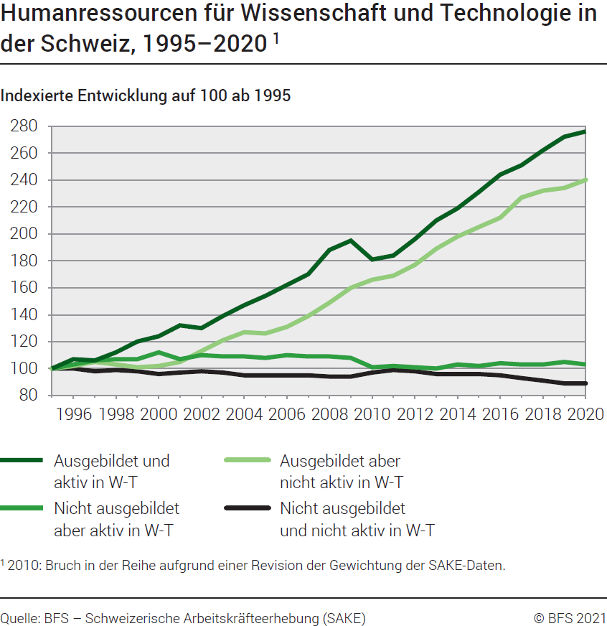
Ind20101_G1 - Humanressourcen für W+T |  |  |  |  |  |  |  |  |  |  |  |  |  |  |  |  |  |  | Zurück zum Index

Humanressourcen für Wissenschaft und Technologie in der Schweiz, indexierte Entwicklung 1995-2020 1
Erwerbstätige

Total | 1995 | 1996 | 1997 | 1998 | 1999 | 2000 | 2001 | 2002 | 2003 | 2004 | 2005 | 2006 | 2007 | 2008 | 2009 | 2010 | 2011 | 2012 | 2013 | 2014 | 2015 | 2016 | 2017 | 2018 | 2019 | 2020
Ausgebildet und aktiv in W+T | 100 | 107 | 106 | 112 | 120 | 124 | 132 | 130 | 139 | 147 | 154 | 162 | 170 | 188 | 195 | 181 | 184 | 196 | 210 | 219 | 231 | 244 | 251 | 262 | 272 | 276
Nicht ausgebildet aber aktiv in W+T | 100 | 103 | 106 | 107 | 107 | 112 | 107 | 110 | 109 | 109 | 108 | 110 | 109 | 109 | 108 | 101 | 102 | 101 | 100 | 103 | 102 | 104 | 103 | 103 | 105 | 103
Ausgebildet aber nicht aktiv in W+T | 100 | 102 | 105 | 103 | 101 | 102 | 105 | 113 | 121 | 127 | 126 | 131 | 139 | 149 | 160 | 166 | 169 | 177 | 189 | 198 | 205 | 212 | 227 | 232 | 234 | 240
Nicht ausgebildet und nicht aktiv in W+T | 100 | 100 | 98 | 99 | 98 | 96 | 97 | 98 | 97 | 95 | 95 | 95 | 95 | 94 | 94 | 97 | 99 | 98 | 96 | 96 | 96 | 95 | 93 | 91 | 89 | 89
Total | 100 | 101 | 101 | 102 | 103 | 103 | 104 | 105 | 106 | 107 | 107 | 109 | 110 | 113 | 115 | 114 | 116 | 117 | 119 | 121 | 123 | 125 | 125 | 126 | 127 | 127
Aktiv in W+T | 100 | 105 | 106 | 109 | 113 | 117 | 118 | 119 | 122 | 125 | 128 | 132 | 135 | 143 | 145 | 135 | 137 | 142 | 147 | 152 | 157 | 164 | 166 | 171 | 177 | 177
Ausgebildet in W+T | 100 | 105 | 106 | 109 | 113 | 115 | 122 | 123 | 132 | 139 | 143 | 150 | 158 | 173 | 182 | 175 | 178 | 189 | 202 | 211 | 221 | 232 | 242 | 250 | 257 | 262

1 2010: Bruch in der Reihe aufgrund einer Revision der Gewichtung der SAKE-Daten.
Quelle : BFS – Schweizerische Arbeitskräfteerhebung (SAKE), Neuenburg, 2021
© BFS

G2
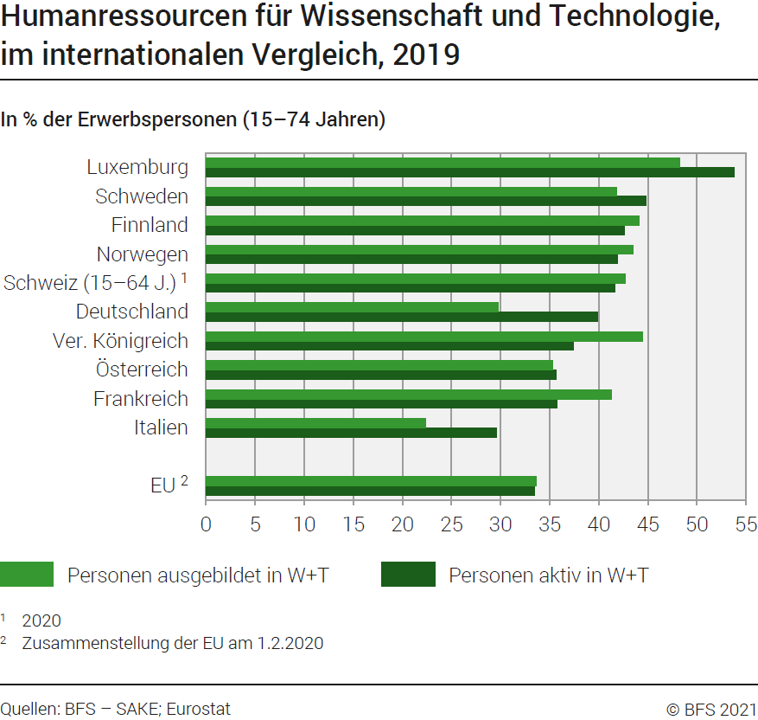
Ind20101_G2 - Humanressourcen für W+T |  |  | Zurück zum Index

Humanressourcen für Wissenschaft und Technologie, im internationalen Vergleich, 2019
In % der Erwerbspersonen (15-74 Jahren)

 | Personen ausgebildet in W+T | Personen aktiv in W+T
Luxemburg | 48.2 | 53.8
Schweden | 41.8 | 44.8
Finnland | 44.1 | 42.6
Norwegen | 43.5 | 41.9
Schweiz (15-64 Jahren) 1 | 42.7 | 41.6
Deutschland | 29.8 | 39.9
Vereinigtes Königreich | 44.5 | 37.4
Österreich | 35.3 | 35.6
Frankreich | 41.3 | 35.7
Italien | 22.4 | 29.6

EU 2 | 33.6 | 33.5
1 2020
2 Zusammenstellung der EU am 1.2.2020
Quelle : BFS - SAKE; EUROSTAT, Datenbank der Humanressourcen für Wissenschaft und Technologie
© BFS

G512
Ind20101_G512 - Humanressourcen für W+T |  |  | Zurück zum Index

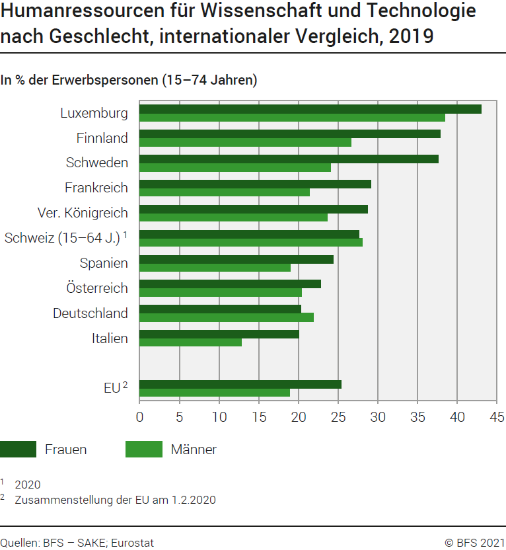
Humanressourcen für Wissenschaft und Technologie nach Geschlecht, im internationalen Vergleich, 2019
In % der Erwerbspersonen (15-74 Jahren)

 | Frauen ausgebildet und aktiv in W+T | Männer ausgebildet und aktiv in W+T
Luxembourg | 43.0 | 38.4
Finnland | 37.8 | 26.6
Schweden | 37.6 | 24.0
Frankreich | 29.1 | 21.4
Vereinigtes Königreich | 28.7 | 23.6
Schweiz (15-64 Jahren) 1 | 27.6 | 28.0
Spanien | 24.4 | 19.0
Österreich | 22.8 | 20.4
Deutschland | 20.3 | 21.9
Italien | 20.0 | 12.8

EU 2 | 25.4 | 18.9

1 2020
2 Zusammenstellung der EU am 1.2.2020
Quelle : BFS - SAKE; EUROSTAT, Datenbank der Humanressourcen für Wissenschaft und Technologie
© BFS

T2
Ind20101_T2 -Humanressourcen für W+T |  |  |  |  | Zurück zum Index

Humanressourcen für Wissenschaft und Technologie nach Geschlecht, im internationalen Vergleich, 2019
In % der Erwerbspersonen (15-74 Jahren)

ns qz
ns qz
 | Personen ausgebildet in W+T | Personen aktiv in W+T | Frauen ausgebildet und aktiv in W+T | Männer ausgebildet und aktiv in W+T
Deutschland | 29.8 | 39.9 | 20.3 | 21.9 | Deutschland
Österreich | 35.3 | 35.6 | 22.8 | 20.4 | Österreich
Belgien | 45.2 | 37.1 | 35.5 | 24.5 | Belgien
Bulgarien | 30.5 | 24.8 | 26.4 | 13.5 | Bulgarien
Zypern | 46.4 | 29.1 | 29.4 | 20.4 | Zypern
Dänemark | 37.6 | 43.3 | 34.1 | 24.1 | Dänemark
Spanien | 41.2 | 25.6 | 24.4 | 19.0 | Spanien
ns qz
ns qz
Estland | 41.6 | 34.4 | 32.9 | 15.6 | Estland
Finnland | 44.1 | 42.6 | 37.8 | 26.6 | Finnland
Lower secondary
Secondaire 1er cycle
Primary education
Enseignement primaire
Secondary education
Enseignement secondaire
ns qz
ns qz
ns qz
ns qz
ns qz
Lower secondary
Secondaire 1er cycle
Primary education
Enseignement primaire
Secondary education
Enseignement secondaire
ns qz
ns qz
ns qz
ns qz
ns qz
ns qz
ns qz
Frankreich | 41.3 | 35.7 | 29.1 | 21.4 | Frankreich
Griechenland | 34.6 | 22.5 | 21.9 | 16.4 | Griechenland
Ungarn | 27.0 | 30.2 | 24.8 | 16.2 | Ungarn
Irland | 46.9 | 33.8 | 31.1 | 23.4 | Irland
Island | 40.0 | 37.8 | 33.5 | 20.9 | Island
Italien | 22.4 | 29.6 | 20.0 | 12.8 | Italien
Lettland | 37.7 | 30.1 | 30.0 | 13.6 | Lettland
Litauen | 45.3 | 31.3 | 35.2 | 17.2 | Litauen
Luxemburg | 48.2 | 53.8 | 43.0 | 38.4 | Luxemburg
Malta | 31.4 | 32.6 | 24.1 | 15.8 | Malta
Norwegen | 43.5 | 41.9 | 37.4 | 25.2 | Norwegen
Niederlande | 38.2 | 41.9 | 29.9 | 25.1 | Niederlande
Poland | 35.9 | 32.6 | 32.4 | 17.2 | Poland
Portugal | 27.9 | 28.6 | 24.1 | 15.5 | Portugal
Slowakische Republik | 26.6 | 27.5 | 20.9 | 13.6 | Slowakische Republik
Slowenien | 35.9 | 34.5 | 31.1 | 18.1 | Slowenien
Tschechische Republik | 24.3 | 32.5 | 19.9 | 16.2 | Tschechische Republik
Rumänien | 20.7 | 21.1 | 19.4 | 12.3 | Rumänien
Vereinigtes Königreich | 44.5 | 37.4 | 28.7 | 23.6 | Vereinigtes Königreich
Schweden | 41.8 | 44.8 | 37.6 | 24.0 | Schweden
Schweiz (15-64 Jahren) 2 | 42.7 | 41.6 | 27.6 | 28.0 | Schweiz (15-64 Jahren) 2

EU 1 | 33.6 | 33.5 | 25.4 | 18.9 | EU 1
1 Zusammenstellung der EU am 1.2.2020
2 2020
Quelle : BFS - SAKE; EUROSTAT, Datenbank der Humanressourcen für Wissenschaft und Technologie
© BFS

